Gyms
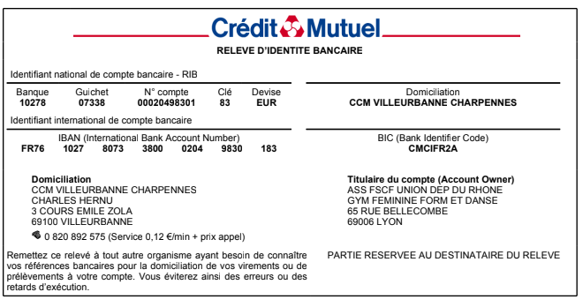
 |  | Championnat Départemental 6eme degré

 |  | 2023-03-26 | à | Fontaines

 |  | Engagement gymnastes |  |  | DATE LIMITE
A renvoyer par mail : |  | cd.rhone@fscf.asso.fr, juges.gymfille69@yahoo.fr, competitiongfrhone@gmail.com |  |  | 26 fevrier 2023
 | (joindre dans le même envoi aux 3 adresses les engagements des juges et des gyms)
A renvoyer par courrier avec le chèque au : |  | Comité Départemental du Rhône - 65 rue Bellecombe - 69006 Lyon

 |  | SEULES LES CASES GRISEES SONT A REMPLIR

 | Association :
 | Ville :
 | e-mail :

 |  | NOM | PRENOM | Année de naissance | ind si compet indiv en 2021-2022

 | 1
 | 2
 | 3
 | 4
 | 5
 | 6
 | 7
 | 8
 | 9
 | 10
 | 11
 | 12
 | 13
 | 14

 | REGLEMENT FINANCIER
 | Nombre de gyms engagées | 3,5 € par gym | Total à payer
 | 0 | 3.5 | 0.00

*Chèque libéllé à l'ordre de : |  | FSCF – Gym Féminine
 |  | avec indication au dos du chèque "Champ.6eme (indiquer la saison en cours)"
 | Banque |  | N° de chèque
 | Emis par |  | Date
 | A renvoyer à : | Comité Départemental du Rhône - 65 rue Bellecombe - 69006 Lyon
 | :Virement bancaire possible en précisant bien " NOM du CLUB - Champ.6eme" (RIB ci-dessous)

